Request RQ1
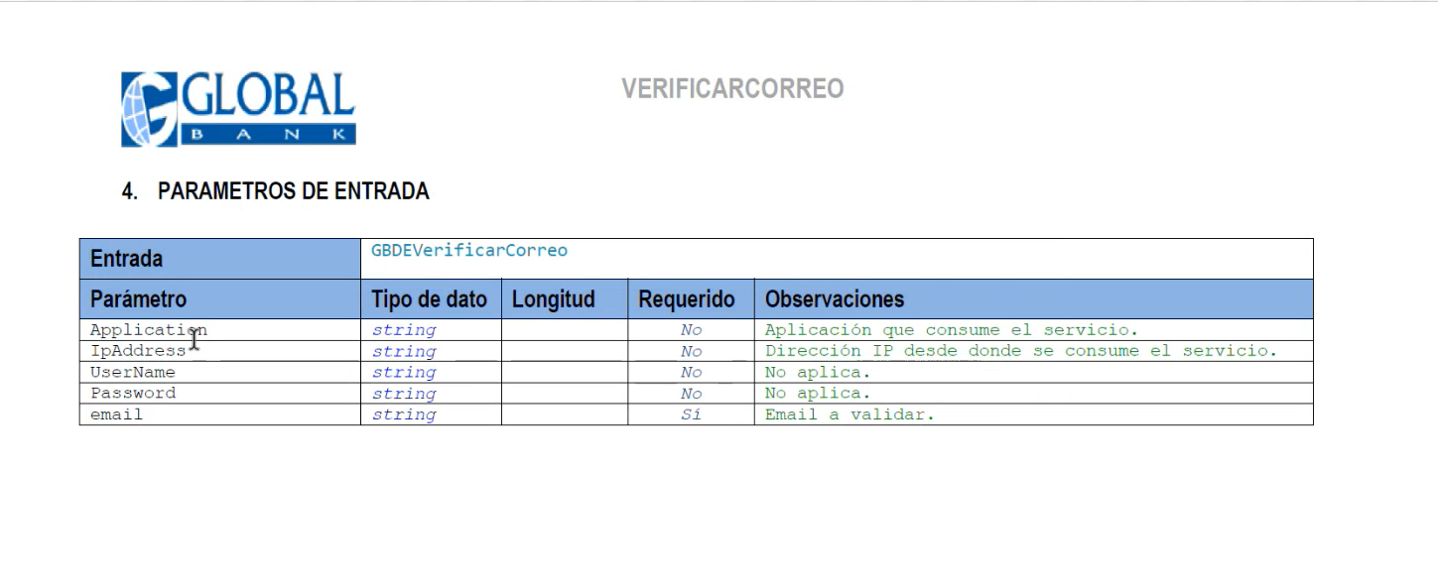
Nombre del endpoint | Validación del correo del contacto (Hecho por Global y consumido por Axxis)
Descripción EndPoint | Se validará si el correo del contacto es válido.
Url | Aún se encuentra pendiente la definición del endpoint por parte de Global.
Metodo | Completado Global y consumido por Axxis (GET)
Metodo Autenticacion | La autenticación aún está por definir. El método debe ser revelado por Global.

Campo | Largo | Tipo | nullable | Descripcion | default
Application | 320 | varchar | false | Aplicación que consume el servicio | ""
IpAdress | 320 | varchar | false | Dirección IP desde donde se consume el servicio | ""
Correo | 320 | varchar | false | Correo a validar | ""

Ejemplo de los parámetros de entrada

